홍보품목(영문작성)
[ 붙임5] 참가업체 상담품목 정보

Product Details (예시) | 품목명 (10W X-Band TR Module)
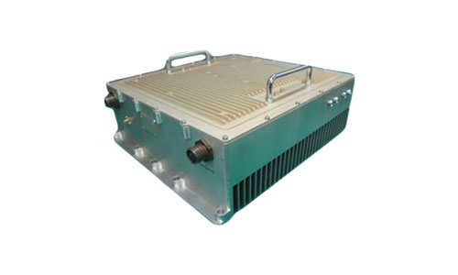 (제품 이미지) | Product Description | 제품 기본설명 (Brick Type 4 Channel Structure TR Module)

 | Category | Communication Parts
 | HS Code (6 digits) | 732410
 | Application | 무기체계 및 하부구성체계에 적용 가능한 분야 기입 (AESA Radar for Jet Fighter)

 | Features
 | (제원 및 특장점 자율 기술) Frequency : X-Band Output 10W. Gain 28dB, Noise Figure 3.5dB RX P1dBm +7.0dBm, Dimension 67.5x35x7.0mm - Full Integrated & Environmentally Sealed Module - High Efficiency GaN Technology - 6bit Serial Phase and Amplitude Control - Low cost & Compact Packaging Technology

Product Details
 | Product Description

 | Category
 | HS Code (6 digits)
 | Application

 | Features

Product Details
 | Product Description

 | Category
 | HS Code (6 digits)
 | Application

 | Features

Product Details
 | Product Description

 | Category
 | HS Code (6 digits)
 | Application

 | Features

